Лист1
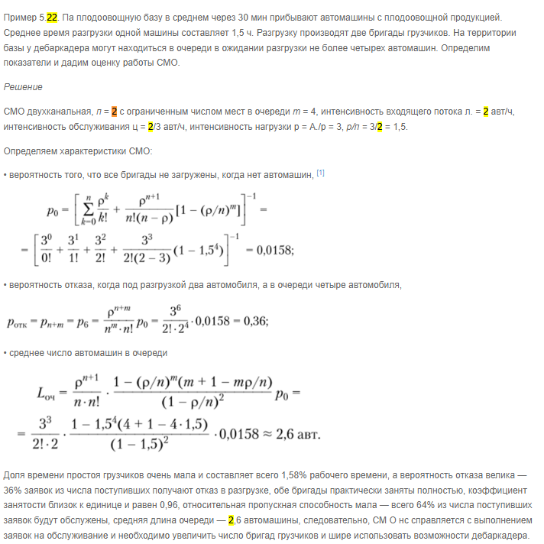
N | x | ед
tобсл | 9 | мин | 0.15 | ч
tp | 72 | з/в день | 9 | ч

интенсивность входного потока |  |  |  | 9

 |  |  |  |  |  | m | 1
 |  |  |  |  | 9 | tP | 0.5 | ч
 |  |  |  |  |  | tобс | 1.5 | ч

 |  |  |  |  |  |  | 1.3333333333

